关系图
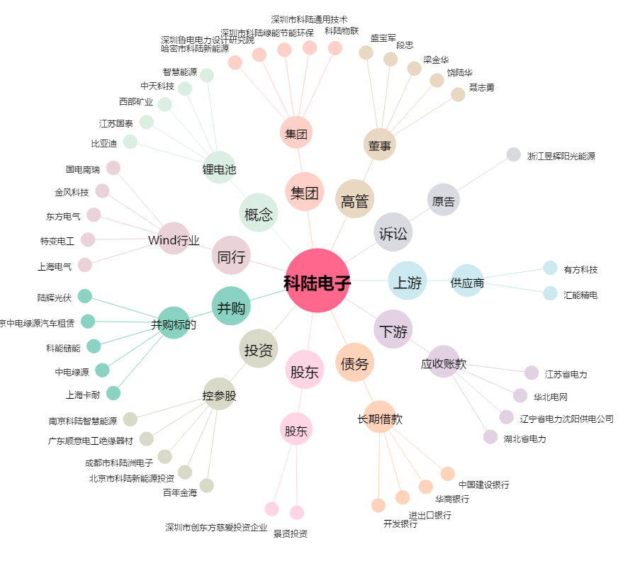
科陆电子[002121.SZ] - 关系概览图

